行政事業レビューシート
 |  |  |  |  |  |  |  |  |  |  |  |  |  |  |  |  |  |  |  |  |  |  | 事業番号 |  |  |  |  |  | 0368
平成２７年度行政事業レビューシート |  |  |  |  |  |  |  |  |  |  |  |  |  |  |  |  |  |  |  |  |  | （ | 文部科学省 |  |  |  |  |  |  |  |  | ）
事業名 |  |  |  | 文化財保護共通費 |  |  |  |  |  |  |  |  |  |  | 担当部局庁 |  |  |  | 文化庁 |  |  |  |  |  |  |  | 作成責任者
事業開始年度 |  |  |  | 昭和２５年度 |  |  | 事業終了 （予定）年度 |  |  |  | 終了予定なし |  |  |  | 担当課室 |  |  |  | 文化財部伝統文化課 文化財部美術学芸課 文化財部記念物課 文化財部参事官(建造物担当) |  |  |  |  |  |  |  | 課長 大谷 圭介 課長 萬谷 宏之 課長 加藤 弘樹 参事官 熊本 達哉
会計区分 |  |  |  | 一般会計 |  |  |  |  |  |  |  |  |  |  | 政策・施策名 |  |  |  | 12 文化による心豊かな社会の実現 12-2 文化財の保存及び活用の充実
根拠法令 （具体的な 条項も記載） |  |  |  | 文化財保護法 第1条、第41条、第45条第2項、第48条、第52条第1項、第55条第3項、第98条第3項、第131条第2項、第156条 重要美術品等ノ保存ニ関スル法律 第2条 銃砲刀剣類所持等取締法 |  |  |  |  |  |  |  |  |  |  | 関係する計画、通知等 |  |  |  | 文化芸術の振興に関する基本的な方針 （第４次基本方針） （平成27年5月22日閣議決定）
主要政策・施策 |  |  |  | 観光立国 |  |  |  |  |  |  |  |  |  |  | 主要経費 |  |  |  | その他の事項経費
事業の目的 （目指す姿を簡潔に。3行程度以内） |  |  |  | 貴重な国民的財産である文化財を適切に保存し、次世代に継承することを目的とする。
事業概要 （5行程度以内。別添可） |  |  |  | １．文化財保存活用事務処理：文化財保護法において規定されている事務、文化財に関する条約の締結による施策等を実施する。また、古美術品の所有者からの輸出申請に対し、国宝、重要文化財、重要美術品等認定物件に該当しない旨の証明書を発行する。 ２．調査：文化財指定等のための調査を実施する。 ３．保存管理：文化財の維持管理、記録保存等に必要な事務（国有文化財維持管理、管理台帳等作成・整備等）を実施する。 ４．普及活用（重要文化財等公開）：国指定文化財の所有者に対して、国立博物館等の施設での公開について勧告又は承認を行うとともに、所有者に出陳給与金を支給する。 ５．講習会等：美術工芸品修理技術者、美術刀剣類製作者、文化財建造物の修理技術者等を対象に、より高度な知識・技術の取得を目的とした講習会を実施する。 ６．補助金事務費：補助事業実施に関する調査・指導を実施する。 ７．銃砲刀剣類登録事務円滑化：銃砲刀剣類の登録について、銃砲刀剣類登録鑑定実技講習会等を行い、登録審査委員の鑑定の資質の向上と事務の効率化・円滑化を図る。
実施方法 |  |  |  | 直接実施
予算額・ 執行額 （単位:百万円） |  |  |  |  |  |  |  | 24年度 |  |  |  |  | 25年度 |  |  |  |  | 26年度 |  |  |  |  |  | 27年度 |  |  |  | 28年度要求
 |  |  |  | 予算の状況 | 当初予算 |  |  | 60 |  |  |  |  | 55 |  |  |  |  | 54 |  |  |  |  |  | 55 |  |  |  | 54
 |  |  |  |  | 補正予算 |  |  | ▲ 0 |  |  |  |  | - |  |  |  |  | ▲ 0 |  |  |  |  |  | -
 |  |  |  |  | 前年度から繰越し |  |  | - |  |  |  |  | - |  |  |  |  | - |  |  |  |  |  | - |  |  |  | -
 |  |  |  |  | 翌年度へ繰越し |  |  | - |  |  |  |  | - |  |  |  |  | - |  |  |  |  |  | -
 |  |  |  |  | 予備費等 |  |  | - |  |  |  |  | - |  |  |  |  | - |  |  |  |  |  | -
 |  |  |  |  | 計 |  |  | 59 |  |  |  |  | 55 |  |  |  |  | 54 |  |  |  |  |  | 55 |  |  |  | 54
 |  |  |  | 執行額 |  |  |  | 55 |  |  |  |  | 51 |  |  |  |  | 53
 |  |  |  | 執行率（％） |  |  |  | 93% |  |  |  |  | 94% |  |  |  |  | 97%
成果目標及び成果実績 （アウトカム） |  |  |  | 定量的な成果目標 |  |  |  | 成果指標 |  |  |  |  |  |  |  | 単位 |  |  | 24年度 |  |  |  | 25年度 |  |  | 26年度 |  |  | 目標最終年度
 |  |  |  |  |  |  |  |  |  |  |  |  |  |  |  |  |  |  |  |  |  |  |  |  |  |  |  |  |  | - | 年度
 |  |  |  | 毎年度の滅失・毀損による国指定文化財の解除件数を０にする。 |  |  |  | 滅失・毀損による国指定文化財の解除件数 |  |  |  |  |  |  | 成果実績 | 件 |  |  | 0 |  |  |  | 0 |  |  | 0
 |  |  |  |  |  |  |  |  |  |  |  |  |  |  | 目標値 | 件 |  |  | 0 |  |  |  | 0 |  |  | 0 |  |  | 0
 |  |  |  |  |  |  |  |  |  |  |  |  |  |  | 達成度 | ％ |  |  | 10000.0% |  |  |  | 10000.0% |  |  | 10000.0%

活動指標及び活動実績 （アウトプット） |  |  |  | 活動指標 |  |  |  |  |  |  |  |  |  |  |  | 単位 |  |  | 24年度 |  |  |  | 25年度 |  |  | 26年度 |  |  | 27年度活動見込
 |  |  |  | 講習会の実施件数 |  |  |  |  |  |  |  |  |  |  | 活動実績 | 件 |  |  | 4 |  |  |  | 4 |  |  | 4
 |  |  |  |  |  |  |  |  |  |  |  |  |  |  | 当初見込み | 件 |  |  | 4 |  |  |  | 4 |  |  | 4 |  |  | 4
単位当たり コスト |  |  |  | 算出根拠 |  |  |  |  |  |  |  |  |  |  |  | 単位 |  |  | 24年度 |  |  |  | 25年度 |  |  | 26年度 |  |  | 27年度見込
 |  |  |  | 予算総額／文化財の国指定等総数 |  |  |  |  |  |  |  |  |  |  | 単位当たり コスト | 円 |  |  | 2,306 |  |  |  | 2,072 |  |  | 1,998 |  |  | 1,962
 |  |  |  |  |  |  |  |  |  |  |  |  |  |  | 計算式 | 円/件 |  |  | 59,701,000／25,890 |  |  |  | 54,502,000／26,310 |  |  | 54,382,000／27,215 |  |  | 54,692,000／27,877
平成27・28年度予算内訳（単位：百万円） |  | 費 目 |  |  |  | 27年度当初予算 |  |  |  | 28年度要求 |  |  |  | 主な増減理由
 |  | 諸謝金 |  |  |  | 3 |  |  |  | 3 |  |  |  | 謝金、旅費の単価見直しによる。
 |  | 職員旅費 |  |  |  | 17 |  |  |  | 17
 |  | 委員等旅費 |  |  |  | 4 |  |  |  | 4
 |  | 庁費 |  |  |  | 15 |  |  |  | 15
 |  | 国宝重要文化財出陳給与金 |  |  |  | 14 |  |  |  | 14
 |  | 非常勤職員手当等 |  |  |  | 2 |  |  |  | 2
 |  | 計 |  |  |  | 55 |  |  |  | 54

事業所管部局による点検・改善
 |  | 項 目 |  |  |  |  |  |  |  |  |  |  |  |  |  |  |  | 評 価 |  | 評価に関する説明
国費投入の必要性 |  | 事業の目的は国民や社会のニーズを的確に反映しているか。 |  |  |  |  |  |  |  |  |  |  |  |  |  |  |  | ○ |  | 文化財の維持管理、記録保存、文化財指定のための調査、講習会等、いずれも国が文化財の適切な保存・活用等のために実施すべき事務事業である。
 |  | 地方自治体、民間等に委ねることができない事業なのか。 |  |  |  |  |  |  |  |  |  |  |  |  |  |  |  | ○ |  | 同上
 |  | 政策目的の達成手段として必要かつ適切な事業か。政策体系の中で優先度の高い事業か。 |  |  |  |  |  |  |  |  |  |  |  |  |  |  |  | ○ |  | 同上
事業の効率性 |  | 競争性が確保されているなど支出先の選定は妥当か。 |  |  |  |  |  |  |  |  |  |  |  |  |  |  |  | ○ |  | 請負先選定の際には見積合わせを行う、調査対象の文化財が近隣にある場合にはまとめて調査を行うなど、限られた予算内で効率的に事業が実施されるよう努めている。
 |  | 受益者との負担関係は妥当であるか。 |  |  |  |  |  |  |  |  |  |  |  |  |  |  |  | ○ |  | 同上
 |  | 単位当たりコスト等の水準は妥当か。 |  |  |  |  |  |  |  |  |  |  |  |  |  |  |  | ○ |  | 同上
 |  | 資金の流れの中間段階での支出は合理的なものとなっているか。 |  |  |  |  |  |  |  |  |  |  |  |  |  |  |  | ‐
 |  | 費目・使途が事業目的に即し真に必要なものに限定されているか。 |  |  |  |  |  |  |  |  |  |  |  |  |  |  |  | ○ |  | 同上
 |  | 不用率が大きい場合、その理由は妥当か。（理由を右に記載） |  |  |  |  |  |  |  |  |  |  |  |  |  |  |  | ‐
 |  | その他コスト削減や効率化に向けた工夫は行われているか |  |  |  |  |  |  |  |  |  |  |  |  |  |  |  | ○ |  | 同上
事業の有効性 |  | 成果実績は成果目標に見合ったものとなっているか |  |  |  |  |  |  |  |  |  |  |  |  |  |  |  | ○ |  | 文化庁所有の文化財の維持管理や、文化財の保存・活用等に係る知識の向上を図るための講習会の開催などを実施し、文化財の国指定解除の防止に寄与するなど、事業の成果はいずれも有効に活用されている。
 |  | 事業実施に当たって他の手段・方法等が考えられる場合、それと比較してより効果的あるいは低コストで実施できているか。 |  |  |  |  |  |  |  |  |  |  |  |  |  |  |  | ○ |  | 同上
 |  | 活動実績は見込みに見合ったものであるか。 |  |  |  |  |  |  |  |  |  |  |  |  |  |  |  | ○ |  | 同上
 |  | 整備された施設や成果物は十分に活用されているか。 |  |  |  |  |  |  |  |  |  |  |  |  |  |  |  | ○ |  | 同上
関連事業 |  | 関連する事業がある場合、他部局・他府省等と適切な役割分担を行っているか。（役割分担の具体的な内容を各事業の右に記載） |  |  |  |  |  |  |  |  |  |  |  |  |  |  |  | ‐
 |  | 所管府省・部局名 |  |  |  |  |  | 事業番号 |  |  |  | 事業名

点検・改善結果 |  | 点検結果 |  | 本事業は、文化財の維持管理、記録保存、文化財指定のための調査、知識の向上を図るための講習会など、文化財の保存・活用等のために必要な事務事業を実施するものであり、成果目標及び成果実績からみて十分な成果を挙げている。
 |  | 改善の 方向性 |  | 引き続き契約の競争性・透明性を確保し、執行の更なる効率化に努めるとともに、計画的な事業の実施による執行率の向上を図る。
外部有識者の所見
外部有識者による点検対象外
行政事業レビュー推進チームの所見
事業内容の 一部改善 |  |  | １．事業評価の観点：本事業は、文化財保護法において規定されている事務や補助事業実施に関する調査・指導等を実施するものであり、契約・執行手続きの観点から検証を行った。 ２．所見：本事業は、昭和２５年度から実施しているところ、所掌の行政事務を推進するための経費として必要なものと認められる。今後も更なる効率化を目指し、公募案件の公告期間の延長を図るなど、契約の競争性、公平性、透明性を確保すべきである。
所見を踏まえた改善点/概算要求における反映状況
執行等改善 |  |  | 本事業については、文化財保護行政推進に必要な行政事務を実施しているところであるが、仕様内容の見直しや公募期間の延長を図るなどし、引き続き適切な予算執行を実施してまいりたい。
備考

関連する過去のレビューシートの事業番号
平成22年度 |  |  |  | 470 |  |  |  |  | 平成23年度 |  |  |  | 388 |  |  |  |  |  |  | 平成24年度 |  |  |  |  | 411
平成25年度 |  |  |  | 377 |  |  |  |  | 平成26年度 |  |  |  | 372
資金の流れ （資金の受け取り先が何を行っているかについて補足する）（単位：百万円） |  |  |  | ※平成26年度実績を記入。執行実績がない新規事業、新規要求事業については現時点で予定やイメージを記入。
 |  |  |  | なお、金額は単位未満四捨五入して記載していることから、合計が一致しない場合がある。
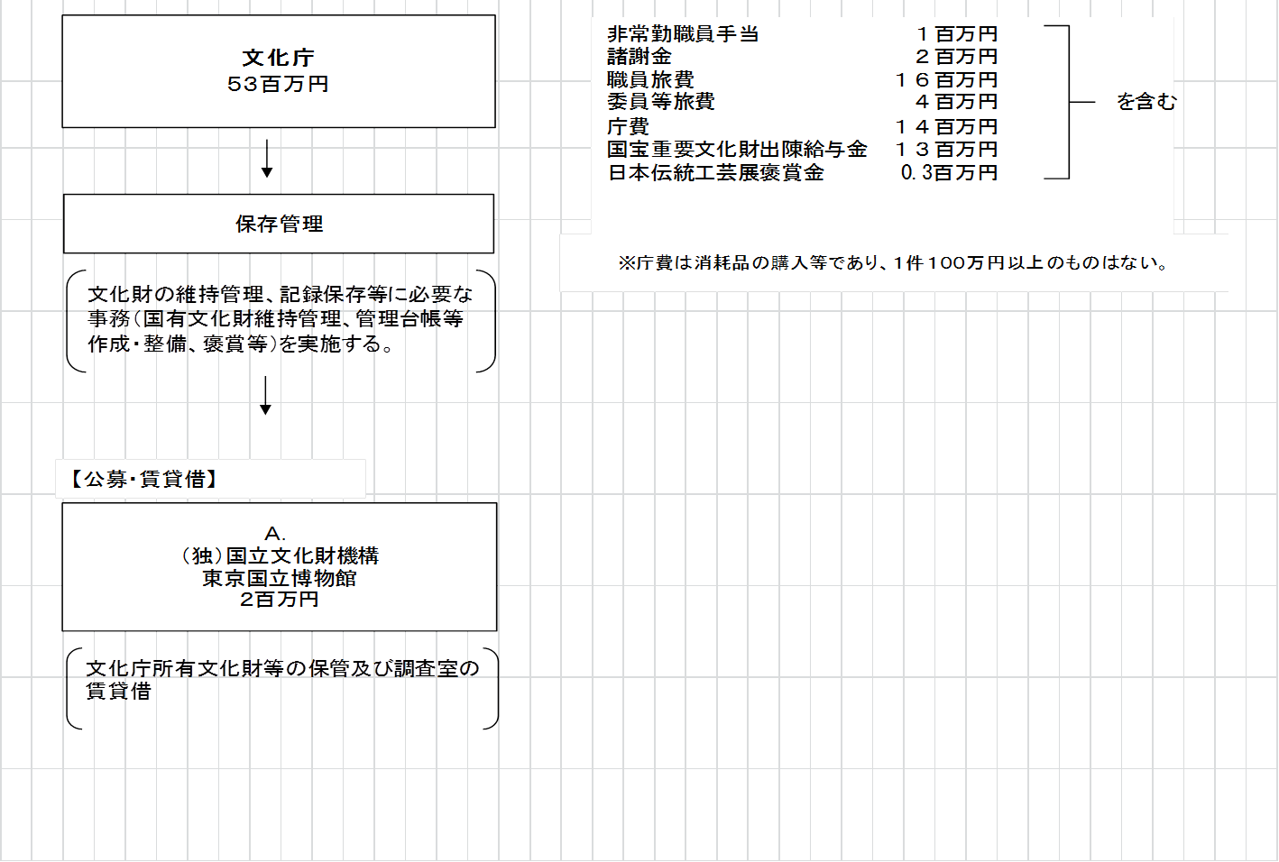

費目・使途 （「資金の流れ」においてブロックごとに最大の金額が支出されている者について記載する。費目と使途の双方で実情が分かるように記載） |  |  |  | A.（独）国立文化財機構東京国立博物館
 |  |  |  | 費 目 |  | 使 途 |  |  |  |  |  |  |  |  | 金 額 (百万円） |  | 費 目 |  |  |  | 使 途 |  |  |  |  |  |  |  |  | 金 額 (百万円）
 |  |  |  | 借損料 |  | 保管・調査室の賃貸借 |  |  |  |  |  |  |  |  | 2

 |  |  |  | 計 |  |  |  |  |  |  |  |  |  |  | 2 |  | 計 |  |  |  |  |  |  |  |  |  |  |  |  | 0
 |  |  |  | B. |  |  |  |  |  |  |  |  |  |  |  |  | F.
 |  |  |  | 費 目 |  | 使 途 |  |  |  |  |  |  |  |  | 金 額 (百万円） |  | 費 目 |  |  |  | 使 途 |  |  |  |  |  |  |  |  | 金 額 (百万円）

 |  |  |  | 計 |  |  |  |  |  |  |  |  |  |  | 0 |  | 計 |  |  |  |  |  |  |  |  |  |  |  |  | 0
 |  |  |  | C. |  |  |  |  |  |  |  |  |  |  |  |  | G.
 |  |  |  | 費 目 |  | 使 途 |  |  |  |  |  |  |  |  | 金 額 (百万円） |  | 費 目 |  |  |  | 使 途 |  |  |  |  |  |  |  |  | 金 額 (百万円）

 |  |  |  | 計 |  |  |  |  |  |  |  |  |  |  | 0 |  | 計 |  |  |  |  |  |  |  |  |  |  |  |  | 0
 |  |  |  | D. |  |  |  |  |  |  |  |  |  |  |  |  | H.
 |  |  |  | 費 目 |  | 使 途 |  |  |  |  |  |  |  |  | 金 額 (百万円） |  | 費 目 |  |  |  | 使 途 |  |  |  |  |  |  |  |  | 金 額 (百万円）

 |  |  |  | 計 |  |  |  |  |  |  |  |  |  |  | 0 |  | 計 |  |  |  |  |  |  |  |  |  |  |  |  | 0
費目・使途欄についてさらに記載が必要な場合はチェックの上【別紙２】に記載

 | 支出先上位１０者リスト
 | A.
 |  | 支 出 先 |  |  |  |  | 業 務 概 要 |  |  |  |  |  |  |  |  |  |  |  |  |  |  |  |  | 支 出 額 （百万円） |  |  | 入札者数 |  |  | 落札率
1 |  | （独）国立文化財機構東京国立博物館 |  |  |  |  | 文化庁所有文化財等の保管及び調査室の賃貸借 |  |  |  |  |  |  |  |  |  |  |  |  |  |  |  |  | 2 |  |  | 随意契約事前確認公募 |  |  | -

